Point réunion
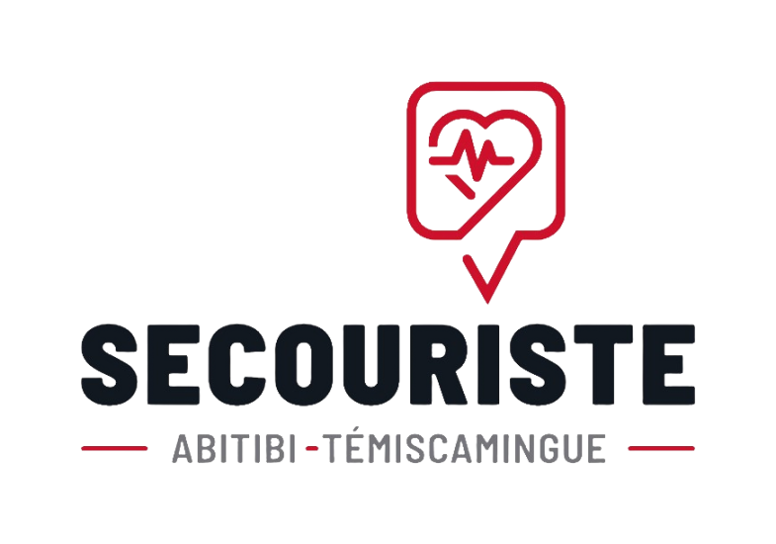
 | Sujet | Notes | Suivis

Amos
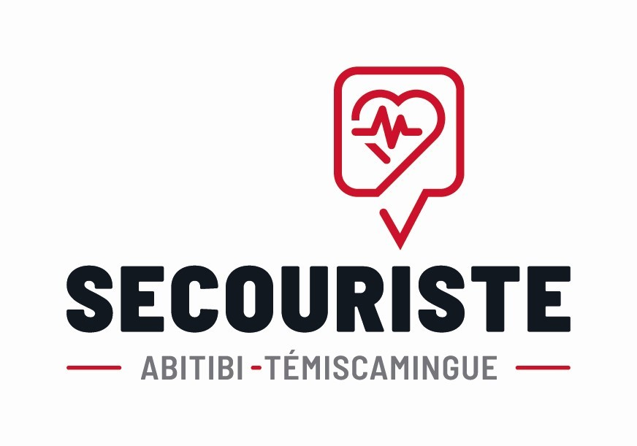
 |  |  | Formation Secourisme en milieu de travail -Liste de présences

 |  | En date du : | 20-21 avril 2026

 |  | Salle : Salle de formation Clinique infirmiere Nord-Ouest Amos |  |  | # Formateur principal : 51732696
 |  | Adresse : 64, 1re avenue Ouest, Amos, Québec J9T 1T8 |  |  | Nom: Julie Grenier
 |  |  |  |  | julie.grenier@cliniqueinfirmiere.ca

 | Nom des participants |  | Entreprise | 1e bloc (8h-12h) | 2e bloc (13h-16h) | 3e bloc (8h-12h) | 4e bloc (13h-16h)

1 | Alexandre | Leduc | Magny Électrique
2 | Alexandre | Richard | Magny Électrique
3 | Marc-antoine | Routhier | Magny Électrique
4 | Francis | Arcand | Magny Électrique
5 | Vincent | Lafontaine | Les entrepreneurs Blanchet Inc.
6 | Étienne | Jacob | Les entrepreneurs Blanchet Inc.
7 | Frédéric | Laplante-Lacoursière | Les entrepreneurs Blanchet Inc.
8 | Gilles | Parenteau | Les entrepreneurs Blanchet Inc.
9 | Simon | Brillant | Les entrepreneurs Blanchet Inc.
10 | Alain | Masse | Les entrepreneurs Blanchet Inc.
11 | André-Philippe | Chouinard | Aramark
12 | Dominik | Labelle | Coopérative de solidarité de Pikogan
13 | Michel | Jacques | Coopérative de solidarité de Pikogan
14 | Claude | Bolduc | Coopérative de solidarité de Pikogan
15 | Simon | Macameau | Coopérative de solidarité de Pikogan
16 | Pablo | Savoie-Jacques | Coopérative de solidarité de Pikogan
17 | Lindsay | Bélanger | SQDC de Amos
18 | Francis | Desjardins Baril | SQDC de Amos

